Лист1
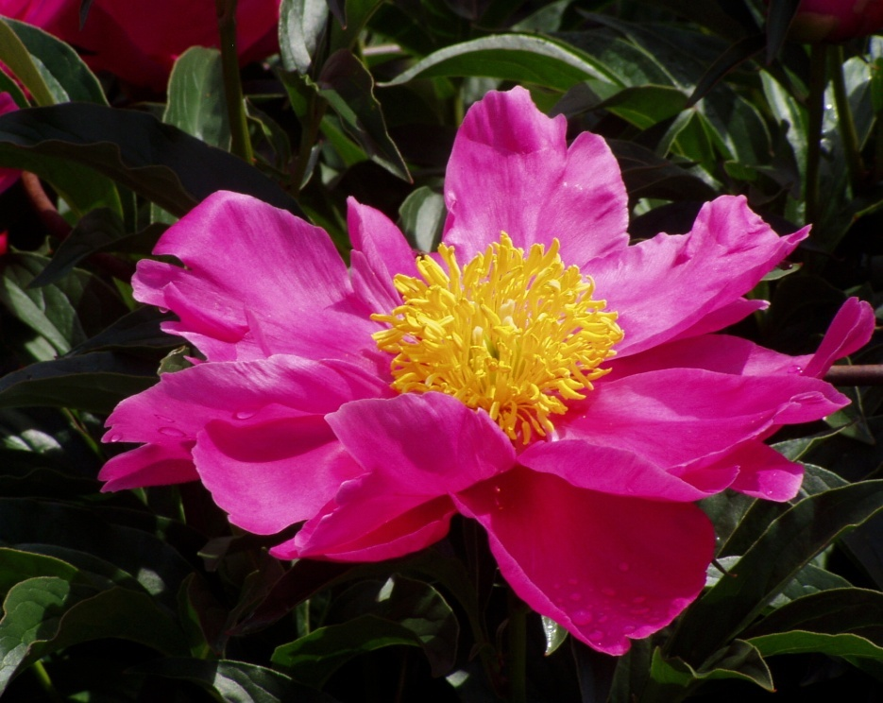
Цвета темы | Отчет о спрокетах и виджетах
Месячные продажи

 | Месяц | Виджеты | Спрокеты
 | Янв | 125 | 212
 | Фев | 145 | 224
 | Мар | 132 | 190
 | Апр | 154 | 245
 | Май | 164 | 289
 | Июн | 178 | 275
 | Итого | 898 | 1435

